FT 002 AÑO 2019
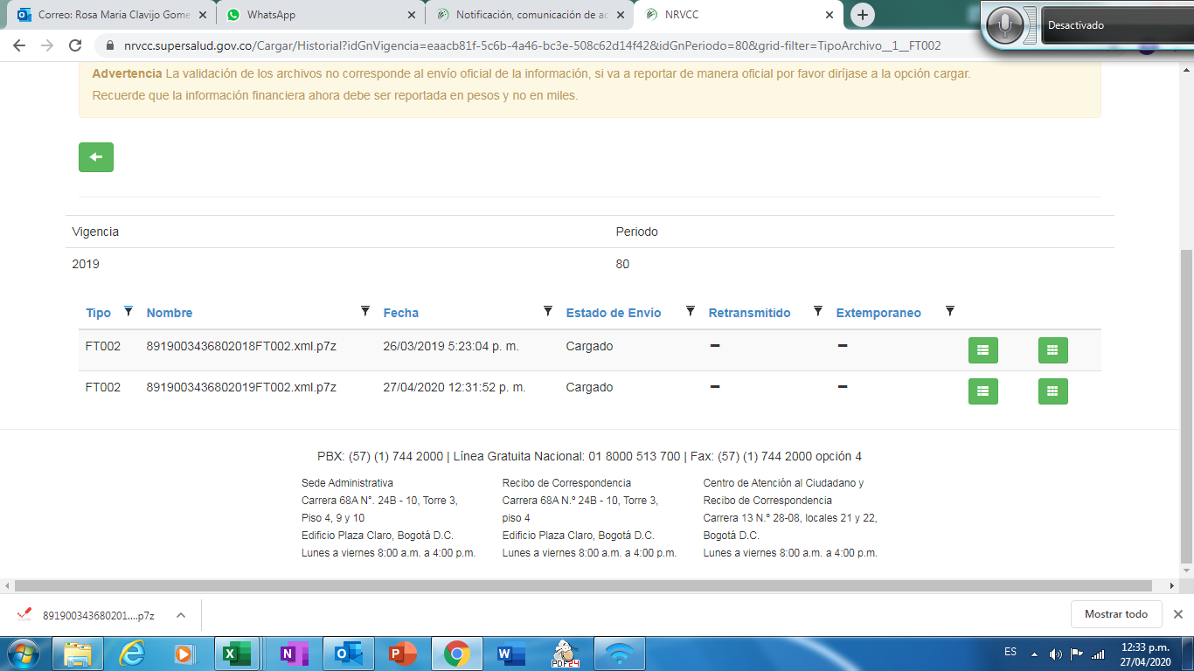

FT004 PRIMER TRIMESTRE
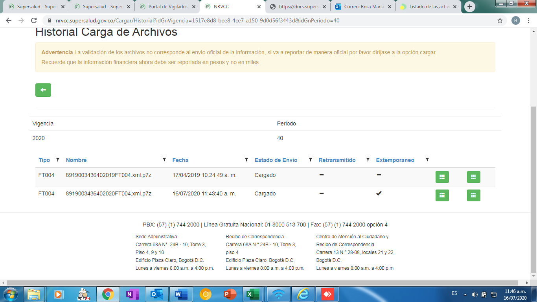

FT004 SEGUNDO TRIMESTRE
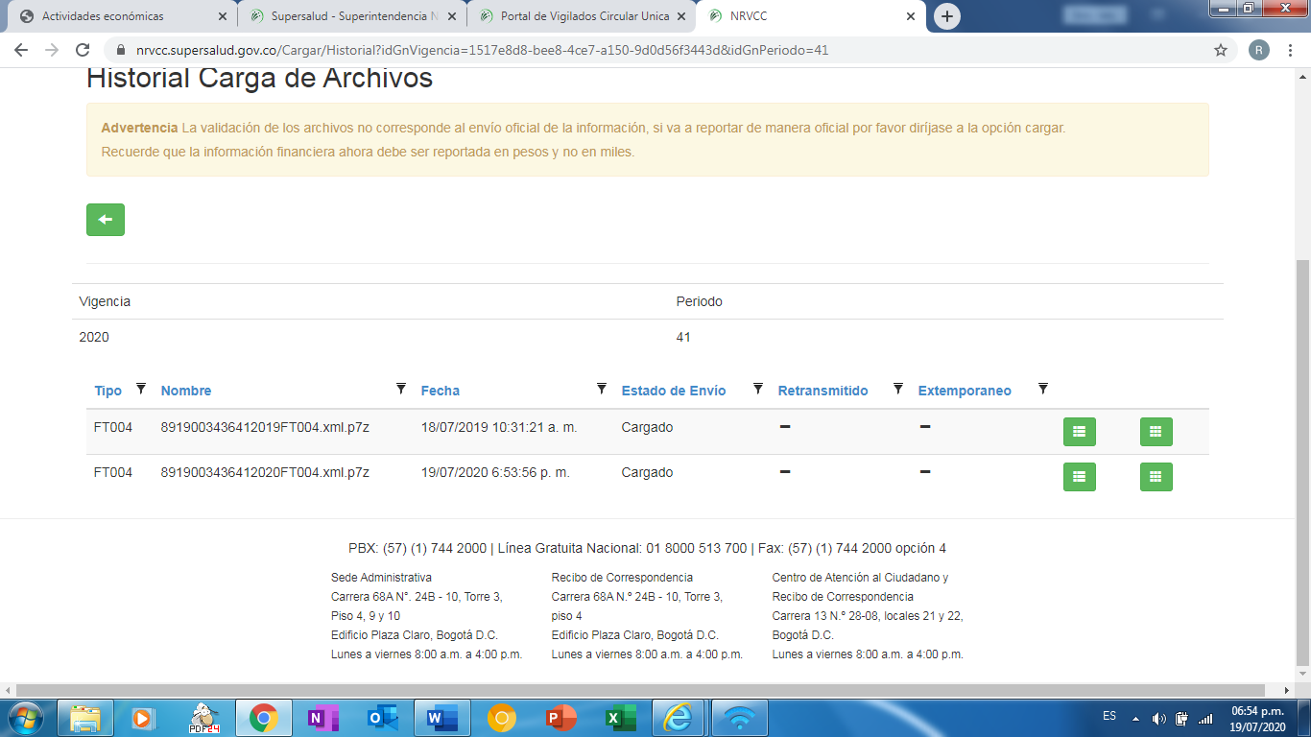

FT004 TERCER TRIMESTRE
